Sheet1
江阴市紧急医学救援中心急诊科办公家具采购清单
序号 | 区域 | 设备名称 | 参考图片 | 规格（mm） | 材质及工艺 | 单位 | 数量
一层
护士站（急诊外科北）66平米
1 | 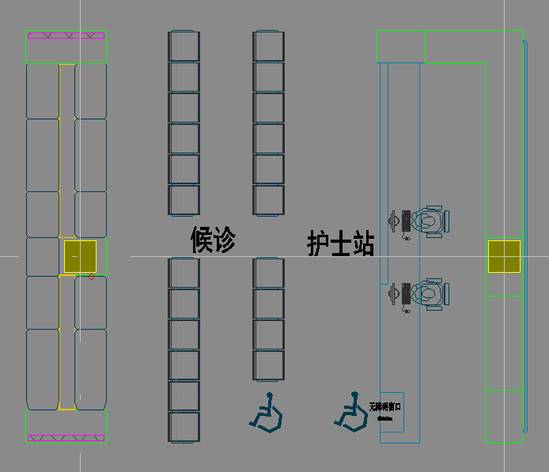 | 办公椅 （1F、2F） | 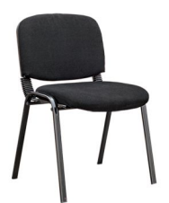 | 600*520*810 | 1.靠背采用白色全新料加纤框架，透气网布，可活动； 2.座包一体成型定型海绵，永不变形，高级耐磨弹力绒布座饰面； 3.架子1.5厚度的A3钢材喷灰四脚架。 | 张 | 60
2 |  | 等候椅 | 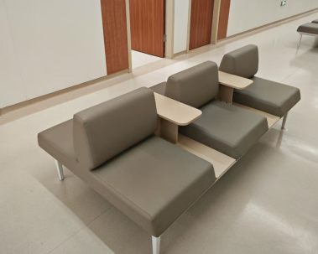 | 1500*1220*780 | 1.椅面：采用聚合物多元醇制备自结皮聚氨酯（PU）材质，座椅全PU包裹的结构，整张椅面采用一体式设计，安装简单牢固，座椅各部件间采用螺纹连接，不能采用焊接，PU椅面颜色可换。座椅清洁方便，无需专用清洁剂； 2.横梁：采用形状为六边形的优质冷轧钢管拉伸成型外表喷涂，安装简单且结实稳固，不易断裂。 3.扶手：采用优质冷轧钢管经模具压铸折弯焊接成型，外表喷涂，易拆装、无锐角、表面圆滑，外观美丽大方。 4.站脚：站脚为“人”字形结构以确保最佳的支撑稳定性。 | 张 | 8
3 |  | 等候椅 （1F） |  | 1500*450*450 | 1.面料：选用优质环保西皮； 2.海绵：采用高密度、高回弹原生棉； 3.内框架：内框架采用多层实木框架； 4.脚：采用优质不锈钢，平面平整、曲面平滑、无凹陷、扭曲变形现象。 | 张 | 32
护士站（抢救室）27平米
4 | 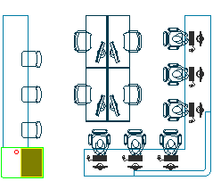 | 办公桌 |  | 1400*700*750 | 1.面材：采用E0级三聚氰胺板，厚度≥25mm，经防潮、防腐、防虫处理； 2.封边：采用PVC同色封边，封边严密、平整、无脱胶、表面无胶渍； 3.脚架：桌腿、桌架采用一级冷轧钢架。表面静电粉末喷粉，无剥落、裂纹、皱纹。 | 张 | 4
物品柜（抢救室）33平米
5 | 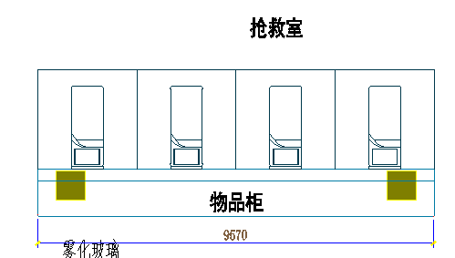 | 定制物品柜 |  | 9670*600*1100 | 1.面材：采用一级冷轧板，厚度≥0.8mm，经过脱脂、水洗、皮膜化成、再水洗等十道防锈前处理，静电粉末喷涂，表面光泽度好，色彩稳定，防锈耐磨，抗打磨能力强； 2.五金件：采用优质五金件； 3.整装结构：边框薄边工艺，采用天地轴结构，门闭合紧密，安装防撞垫，连接处精密度高，焊接点少，无疤痕；接触人体或收藏物品的部件无毛刺、刃口和棱角； 4.结构性能描述：左右对开门。 | 组 | 2
抢救医生值班10平米
6 | 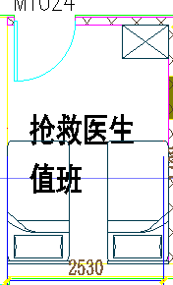 | 茶水柜 | 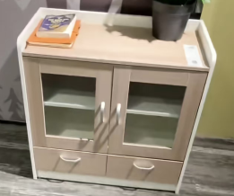 | 800*400*800 | 1.面材：采用E0级三聚氰胺板，厚度≥25mm，经防潮、防腐、防虫处理； 2.封边：采用PVC同色封边，封边严密、平整、无脱胶、表面无胶渍。 | 组 | 1
主任、护士长办20平米
7 | 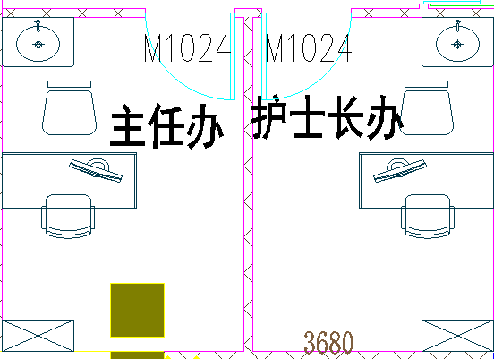 | 茶水柜 | 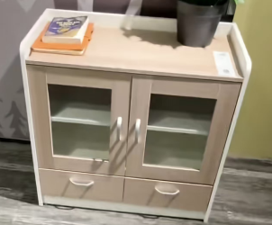 | 800*400*800 | 1.面材：采用E0级三聚氰胺板，厚度≥25mm，经防潮、防腐、防虫处理； 2.封边：采用PVC同色封边，封边严密、平整、无脱胶、表面无胶渍。 | 组 | 2
补充办公、会议、交班34平米
8 | 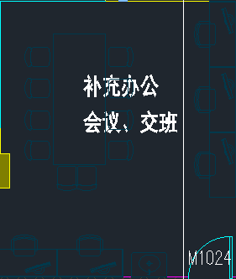 | 办公桌 | 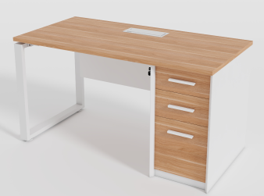 | 1400*700*750 | 1.面材：采用E0级三聚氰胺板，厚度≥25mm，经防潮、防腐、防虫处理； 2.封边：采用PVC同色封边，封边严密、平整、无脱胶、表面无胶渍； 3.脚架：桌腿、桌架采用一级冷轧钢架。表面静电粉末喷粉，无剥落、裂纹、皱纹。 | 张 | 5
9 |  | 会议桌 | 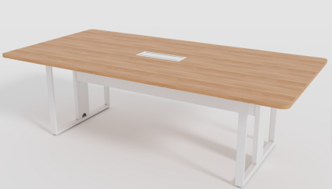 | 3200*1400*750 | 1.面材：采用E0级三聚氰胺板，厚度≥25mm，经防潮、防腐、防虫处理； 2.封边：采用PVC同色封边，封边严密、平整、无脱胶、表面无胶渍； 3.脚架：桌腿、桌架采用一级冷轧钢架。表面静电粉末喷粉，无剥落、裂纹、皱纹。 | 张 | 1
医护生活区25平米
10 | 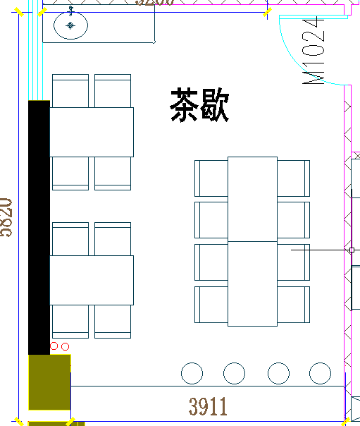 | 餐桌 | 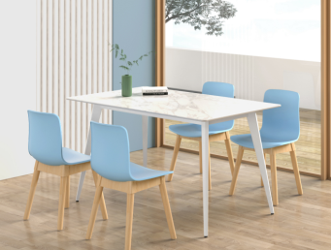 | 1300*700*750 | 1.面材：采用E0级三聚氰胺板，厚度≥25mm，经防潮、防腐、防虫处理； 2.封边：采用PVC同色封边，封边严密、平整、无脱胶、表面无胶渍； 3.脚架：桌腿、桌架采用一级冷轧钢架。表面静电粉末喷粉，无剥落、裂纹、皱纹。 | 张 | 4
11 |  | 餐椅 | 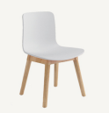 | 475*470*750 | 1.椅面：采用优质PP加纤一体注塑成型，韧性更足，经得起人为踩踏不碎裂，久不变形，座椅呈上窄下宽的形状，椅面光亮平滑无凹凸感，两边微翘前沿向下符合人体工学，椅背弧度与背部贴合更紧密，坐感更加舒适； 2.脚架：采用优质天然实木橡胶木，实木木方表面刨光处理，除虫、除菌、干燥等加工处理，表面做防潮清漆工艺，整体框架为固定式结构。 | 张 | 16
二层
输液中心220平米
12 | 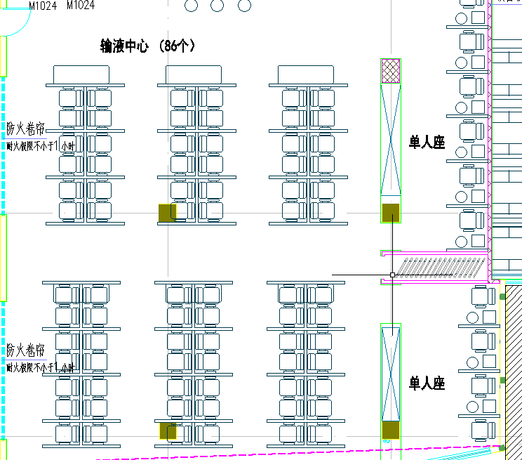 | 沙发 |  | 1500*450*450 | 1.面料：选用优质环保西皮； 2.海绵：采用高密度、高回弹原生棉； 3.内框架：内框架采用多层实木框架； 4.脚：采用优质不锈钢，平面平整、曲面平滑，无凹陷、扭曲变形现象。 | 张 | 3
13 |  | 输液椅 | 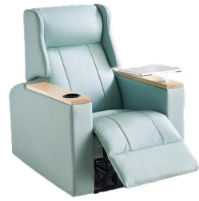 | 900*750*1100 具体按使用方最终确定为准 | 1.面料：采用优质环保西皮，柔软而富有韧性，手感舒适，经液态浸色及防潮等工艺处理，光泽持久性透气性强、耐磨性强、无异味、弹性好、肌理清晰，健康环保，经久耐用； 2.海绵：采用高密度、高回弹原生棉，密度40#。软硬适中，回弹性能好，抗变形能力强，根椐人体工程学原理设计，坐感舒适； 3.内框架：内框架采用多层实木框架，木制构件全部经过烘干处理，木构件四面刨光，内部木材含水率8%-13%，木材防虫防腐处理，尼龙编织带穿插编织打底，与泡棉间隔垫麻布。 内部衬垫物干燥卫生，无腐烂变质、无夹杂泥沙及金属杂物，所有内部填充物清洁无异味； 4.脚架：高承受合金伸缩架可反复抽拉（80000/周期），高低哑螺丝、所有五金配件全部防锈、防腐处理； 5.扶手写字板：采用白蜡木，木材干燥应≤9%的含水量，无腐裂修补现象，表面洁净无污染； 6.油漆：环保油漆，光亮平整，油漆无颗粒、气泡； 7.每座位配1支不锈钢输液杆。 | 张 | 78
输液等候区38平米
14 |  | 凳子 | 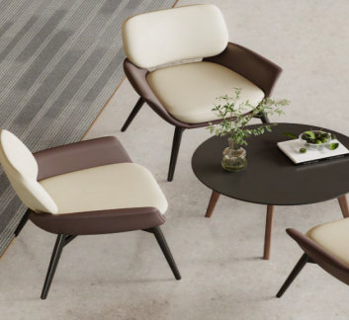 | 760*700*780 | 1.面料：采用优质环保西皮，柔软而富有韧性，手感舒适，经液态浸色及防潮等工艺处理，光泽持久性透气性强、耐磨性强、无异味、弹性好、肌理清晰，健康环保，经久耐用； 2.海绵：采用高密度、高回弹原生棉。软硬适中，回弹性能好，抗变形能力强，根椐人体工程学原理设计，坐感舒适； 3.内框架：内框架采用多层实木框架，木制构件全部经过烘干处理，木构件四面刨光，内部木材含水率8%-12%，木材防虫防腐处理，尼龙编织带穿插编织打底，与泡棉间隔垫麻布。内部衬垫物干燥卫生，无腐烂变质、无夹杂泥沙及金属杂物，所有内部填充物清洁无异味； 4.脚：白蜡实木，含水率8-12%，经高温烘烤，防虫、防霉变；表面采用环保油性漆处理，抗磨花能力强、防水性能好。 | 张 | 9
15 |  | 茶几 | 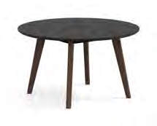 | 直径600*450 | 1.基材：采用25mm厚E0中纤板黑色烤漆面，防污、耐冲击、耐磨性强，无节疤、腐朽、裂纹、虫眼、夹皮、变色等缺陷，无色差基材，承重力强，稳定性好；桌板内嵌锌合金预埋螺母，与桌脚和横梁的连接稳固可靠； 2.油漆：采用环保油性漆，有害物质释放量达到国家相关环保标准；表面平整，无明显颗粒、渣点，颜色均匀，硬度高，耐磨性强，能长久保持漆面效果；封闭底着色油漆工艺，经四底两面，清晰体现实木质感； 3.脚：白蜡实木，含水率8%-12%，经高温烘烤，防虫、防霉变；表面采用环保油性漆处理，抗磨花能力强、防水性能好。 | 张 | 3
16 | 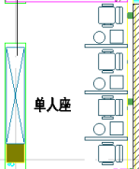 | 组合沙发含茶几 | 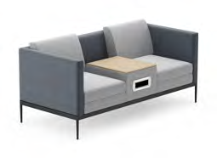 | 1740*820*740 | 1.面料：优质布艺覆面，游离甲醛符合国家标准，无色差，经液态浸色及防潮、防污等工艺处理，光泽持久性透气性强、耐磨性强、无异味、弹性好、肌理清晰，健康环保，经久耐用； 2.海绵：采用高密度、高回弹原生棉。软硬适中，回弹性能好，抗变形能力强，根椐人体工程学原理设计，坐感舒适； 3.内框架：内框架多层实木弯板，木制构件全部经过烘干处理，木构件四面刨光，内部木材含水率8%-12%，木材防虫防腐处理，内部衬垫物干燥卫生，无腐烂变质、无夹杂泥沙及金属杂物，所有内部填充物清洁无异味； 4.脚架：采用优质冷轧钢管，表面静电粉末喷涂钢制处理，钢材焊接，经过打磨、树脂高温固化等工艺。表面呈磨砂、白色哑光工艺。抗氧化能力强。层无漏喷、锈蚀和脱色、掉色现象，涂层 光滑均匀、色泽一致，无流挂、疙瘩、皱皮、飞漆等缺陷； 5.茶几板：尺寸720*450mm，12mm厚多层板面。 | 张 | 2
17 |  | 茶几 |  | 1200*600*400 | 1.基材：采用10mm无毒无醛的岩板面，健康安全，耐高温，防火，性能稳定，不开裂、不变形，耐刮，抗油污易清洁，防水抗霉菌抗重压韧性强抗霜冻。稳定的色彩，抗UV，不会受光照影响而变； 2.配件：采用优质冷轧钢管，表面静电粉末喷涂钢制处理，钢材焊接，经过打磨、树脂高温固化等工艺。表面呈磨砂、黑色哑光工艺。抗氧化能力强。层无漏喷、锈蚀和脱色、掉色现象，涂层 光滑均匀、色泽一致，无流挂、疙瘩、飞漆等缺陷。 | 张 | 2
穿刺区14平米
18 | 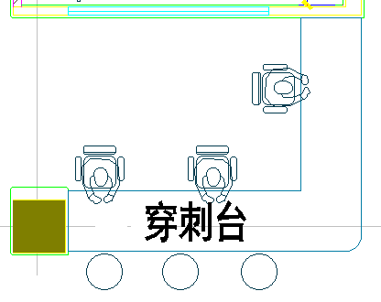 | 穿刺桌 |  | 4370*3380*800 （含柜子、抽屉） | 1.大理石台面，面材：采用E0级三聚氰胺板，厚度≥25mm，经防潮、防腐、防虫处理； 2.封边：采用PVC同色封边，封边严密、平整、无脱胶、表面无胶渍。 | 组 | 1
学习室86平米
19 | 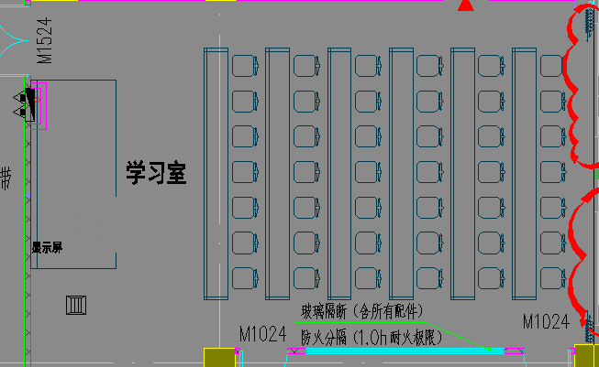 | 讲台 | 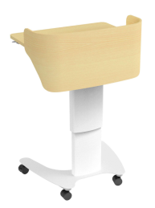 | 桌面： 635*505*18mm高度694-1094mm | 1.升降范围：694-1094mm，最大承重：60kg； 2.配件：平板槽+抽屉； 3.桌面：635*505*18mm，三聚氰胺同色封边； 4.围板：多层板油漆封边，10mm厚； 5.立柱：塑料+金属(喷粉)，象牙白； 6.桌脚：金属，喷粉，象牙白；轮子：2.0'万向轮，2轮可锁定。 | 个 | 1
20 |  | 条桌 | 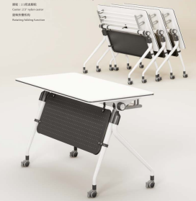 | 1200*500*750 带刹车轮 | 1.面材：采用E0级三聚氰胺板，厚度≥25mm，经防潮、防腐、防虫处理； 2.封边：采用PVC同色封边，封边严密、平整、无脱胶、表面无胶渍； 3.脚架：桌腿、桌架采用一级冷轧钢架，表面静电粉末喷粉，无剥落、裂纹、皱纹； 4.椅轮：尼龙加纤轮； 5.台面可翻转，下带刹车轮。 | 张 | 24
21 |  | 椅子 | 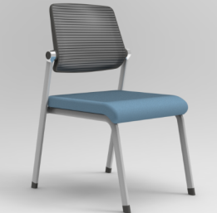 | 560*510*860 颜色与条桌匹配 | 1.饰面：椅背加厚竹节网，椅座采用优质棉绒弹力面料； 2.海绵：优质高回弹密度定型海绵； 3.胶粘剂：采用水基型胶粘剂； 4.成型胶合板：实木，高硬度强粘合力，1.2-1.5cm厚度； 5.椅架：采用19*32腰鼓管，壁厚≥1.5mm，采用高精密机械手臂自动焊接，经除油除锈静电220度高温喷塑处理，椅子全折叠。 | 张 | 48
医护人员生活区（研讨室西）20平米
22 |  | 定制弧形沙发 | 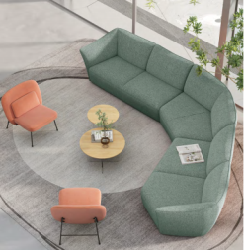 | 弧形沙发（1张）：4000*1800*81 茶几大直径（1张）： 700*410 茶几小直径（1张）：500*500 休闲椅（2张）： 740*715*755 | 弧形沙发： 1.面料：选用优质环保布艺，柔软而富有韧性，手感舒适，经液态浸色及防潮等工艺处理，光泽持久性透气性强、耐磨性强、无异味、弹性好、肌理清晰，健康环保，经久耐用； 2.海绵：采用高密度、高回弹原生棉，密度40#。内材料铁架支撑，软硬适中，回弹性能好，抗变形能力强，根椐人体工程学原理设计，坐感舒适； 3.配件：碳素钢焊接而成四星脚，表面粉体涂装，表面呈磨砂、黑色哑光工艺。抗氧化能力强。层无漏喷、锈蚀和脱色、掉色现象，涂层光滑均匀、色泽一致，无流挂、疙瘩、飞漆等缺； 茶几： 4.茶几：大直径700*410，小直径500*500，白色烤漆面、防污、耐冲击、耐磨性强，无节疤、腐朽、裂纹、虫眼、夹皮、变色等缺陷，无色差基材，承重力强，稳定性好； 5.油漆：采用环保油性漆，有害物质释放量达到国家相关环保标准；表面平整，无明显颗粒、渣点，颜色均匀，硬度高，耐磨性强，能长久保持漆面效果；封闭底着色油漆工艺，经四底两面，清晰体现实木质感； 休闲椅： 6.休闲椅：740*715*755，面料：优质布艺覆面，游离甲醛未检出，无色差，经液态浸色及防潮、光泽持久性透气性强、耐磨性强、无异味、弹性好、肌理清晰，健康环保，经久耐用； 7.海绵：采用高密度、高回弹原生棉，软硬适中，回弹性能好，抗变形能力强，根椐人体工程学原理设计，坐感舒适； 8.内架：采用实木框架，木制构件全部经过烘干处理，木构件四面刨光，内部木材含水率8%-12%，木材防虫防腐处理； 9.脚架：直径15mm实心碳素钢焊接而成，表面粉体涂装，表面呈磨砂、黑色哑光工艺。抗氧化能力强。层无漏喷、锈蚀和脱色、掉色现象，涂层 光滑均匀、色泽一致，无流挂、疙瘩、飞漆。 | 组 | 1
主任、护士长办28平米
23 | 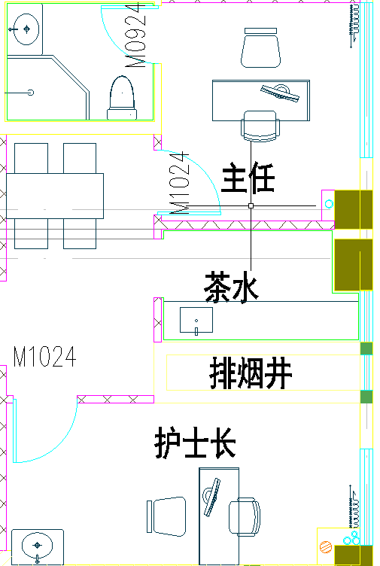 | 茶水柜 |  | 800*400*800 | 1.面材：采用E0级三聚氰胺板，厚度≥25mm，经防潮、防腐、防虫处理； 2.封边：采用PVC同色封边，封边严密、平整、无脱胶、表面无胶渍。 | 组 | 2
淋浴男女更衣室24平米
24 |  | 更衣柜 |  | 900*500*1850 含电子锁 | 1.面材：采用一级冷轧板，厚度≥0.8mm，经过脱脂、水洗、皮膜化成、再水洗等十道防锈前处理，静电粉末喷涂，表面光泽度好，色彩稳定，防锈耐磨，抗打磨能力强； 2.五金件：采用优质五金件； 3.整装结构：边框薄边工艺，采用天地轴结构，门闭合紧密，安装防撞垫，连接处精密度高，焊接点少，无疤痕；接触人体或收藏物品的部件无毛刺、刃口和棱角； 4.结构性能描述：三开门。 | 组 | 4
值班室4间72平米
25 | 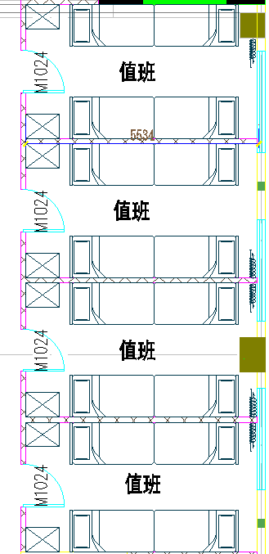 | 双人床+床垫 | 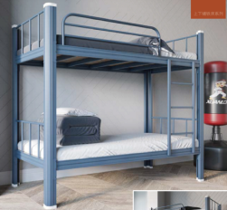 | 2000*900*1800 | 1.尺寸：L2000*D900*H1800mm； 2.床柱（镀锌）：50*106*1.2mm（方管）。采用优质冷轧钢板经特制一次成型线轧制而成，并进行镀锌处理。其立面为中空异形（单面喷涂，管材内外进行镀锌处理，保证了内部同样防止生锈。）管材大圆角设计，R角半径约为5mm，保证安全的同时，持握手感更加舒适； 3.床边（镀锌）：32*82*1.2mm（方管）。采用优质冷轧钢板经特制一次成型线轧制而成，并且进行镀锌处理。其立面为中空异形八角管（单面喷涂，管材内外进行镀锌处理，保证了内部同样防止生锈。）管材大圆角设计，R角半径约为5mm，保证安全的同时，持握手感更加舒适； 4.床档（镀锌）：25*25*1.0mm（方管）。采用优质冷轧钢板经特制一次成型线轧制而成，并且进行镀锌处理。其立面为中空异形（单面喷涂，管材内外进行镀锌处理，保证了内部同样防止生锈。）管材大圆角设计，R角半径约为5mm，保证安全的同时，持握手感更加舒适； 5.护栏（镀锌）：主管32*32*1.0mm（宝石管），辅管25*25*1.0mm（方管）。采用优质冷轧钢板经特制一次成型线轧制而成，并且进行镀锌处理。其立面为中空异形（单面喷涂，管材内外进行镀锌处理，保证了内部同样防止生锈。）管材大圆角设计，R角半径约为5mm，保证安全的同时，持握手感更加舒适； 6.床板：15mm（厚）松木床板，含水率符合标准，无虫蛀。进行干燥、防腐、防蛀处理。床板横档为25*25mm松木档，制作牢固可靠（非气钉固定）。床板均进行四面刨光； 7.爬梯：支撑采用25*25*1.0mm钢管，踏步板采用500mm宽钢制防滑板（4层）； 8.顶端防护：各管材暴露端头采用PVC塑料封包并用胶水固定，防止端口割伤人员； 9.结构连接：整张床连接部份采用挂件连接，不采用螺丝连接，每张床可承重≥500kg； 10.焊接点：铁床部件焊接全部采用二氧化碳保护焊接，铁板表面经除油，去锈，磷化静电喷粉高温固化而成。 | 张 | 8
26 |  | 茶水柜 |  | 800*400*800 | 1.面材：采用E0级三聚氰胺板，厚度≥25mm，经防潮、防腐、防虫处理； 2.封边：采用PVC同色封边，封边严密、平整、无脱胶、表面无胶渍。 | 组 | 4
急诊医护餐厅62平米
27 | 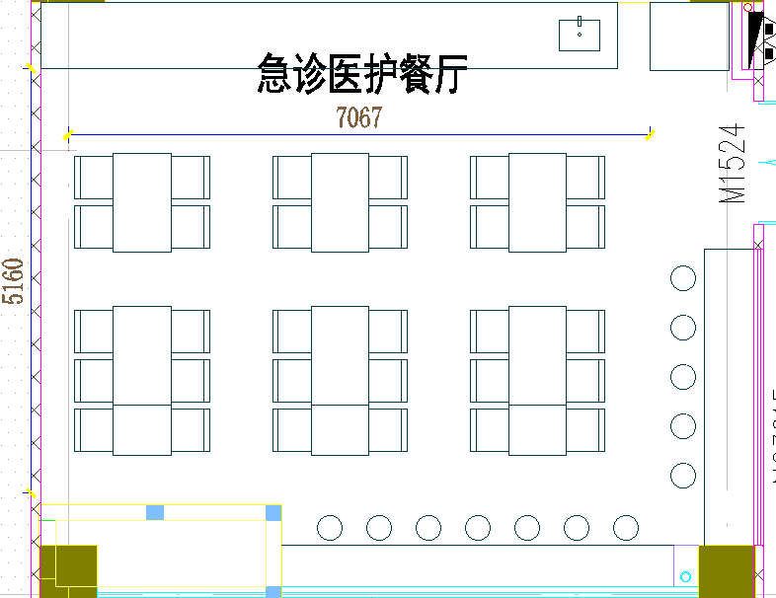 | 餐桌 |  | 1300*700*750 | 1.面材：采用E0级三聚氰胺板，厚度≥25mm，经防潮、防腐、防虫处理； 2.封边：采用PVC同色封边，封边严密、平整、无脱胶、表面无胶渍； 3.脚架：桌腿、桌架采用一级冷轧钢架。表面静电粉末喷粉，无剥落、裂纹、皱纹。 | 张 | 6
28 |  | 餐椅 |  | 475*470*750 | 1.椅面：采用优质PP加纤一体注塑成型，韧性更足，经得起人为踩踏不碎裂，久不变形，座椅呈上窄下宽的形状，椅面光亮平滑无凹凸感，两边微翘前沿向下符合人体工学，椅背弧度与背部贴合更紧密，坐感更加舒适； 2.脚架：采用优质天然实木橡胶木，实木木方表面刨光处理，除虫、除菌、干燥等加工处理，表面做防潮清漆工艺，整体框架为固定式结构。 | 张 | 24
29 |  | 吧台 | 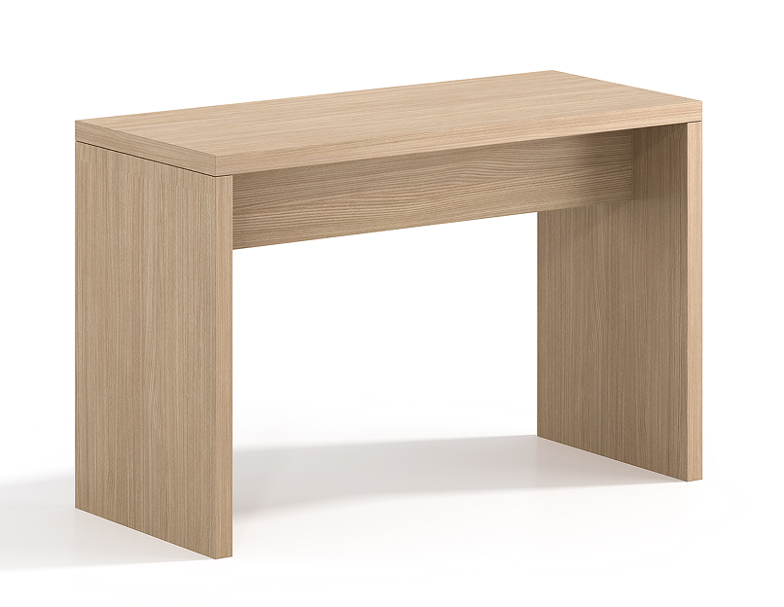 | 定制3600*600*1100+4700*600+1100 | 1.吧台实木面，表面采用优质白蜡木皮贴面，纹理自然高档、防污、耐冲击、耐磨性强，无节疤、腐朽、裂纹、虫眼、夹皮、变色等缺陷，无色差基材，承重力强，稳定性好； 2.油漆：采用环保油性漆，有害物质释放量达到国家相关环保标准；表面平整，无明显颗粒、渣点，颜色均匀，硬度高，耐磨性强，能长久保持漆面效果；封闭底着色油漆工艺，经四底两面，清晰体现实木质感。 | 张 | 1
30 |  | 高脚椅 | 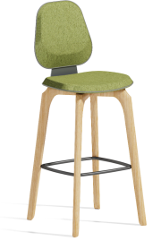 | 450*510*1110 | 1.面料：采用优质布艺覆面，柔软而富有韧性，手感舒适，经液态浸色及防潮等工艺处理，光泽持久性透气性强、耐磨性强、无异味、弹性好、肌理清晰，健康环保，经久耐用； 2.海绵：采用高密度、高回弹原生棉，软硬适中，回弹性能好，抗变形能力强，根椐人体工程学原理设计，坐感舒适； 3.内框架：内框架采用多层实木框架，木制构件全部经过烘干处理，木构件四面刨光，内部木材含水率8%-12%，木材防虫防腐处理，内部衬垫物干燥卫生，无腐烂变质、无夹杂泥沙及金属杂物，所有内部填充物清洁无异味； 4.脚：白蜡实木，含水率8-12%，经高温烘烤，防虫、防霉变；表面采用环保油性漆处理，抗磨花能力强、防水性能好。 | 张 | 12
茶歇区（备餐间西）16平米
31 | 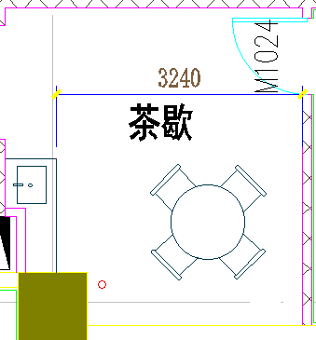 | 洽谈桌 |  | 1300*700*750 | 1.面材：采用E0级三聚氰胺板，厚度≥25mm，经防潮、防腐、防虫处理； 2.封边：采用PVC同色封边，封边严密、平整、无脱胶、表面无胶渍； 3.脚架：桌腿、桌架采用一级冷轧钢架。表面静电粉末喷粉，无剥落、裂纹、皱纹。 | 张 | 1
32 |  | 洽谈椅 |  | 475*470*750 | 1.椅面：采用优质PP加纤一体注塑成型，韧性更足，经得起人为踩踏不碎裂，久不变形，座椅呈上窄下宽的形状，椅面光亮平滑无凹凸感，两边微翘前沿向下符合人体工学，椅背弧度与背部贴合更紧密，坐感更加舒适； 2.脚架：采用优质天然实木橡胶木，实木木方表面刨光处理，除虫、除菌、干燥等加工处理，表面做防潮清漆工艺，整体框架为固定式结构。 | 张 | 4
示教医办交班41平米
33 | 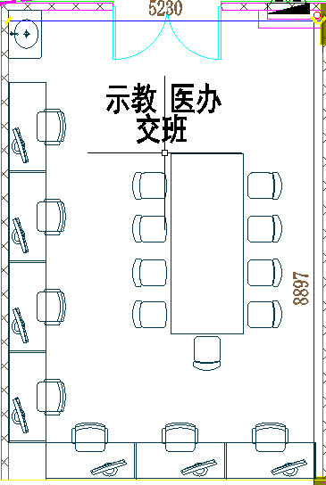 | 办公桌 |  | 1400*700*750 | 1.面材：采用E0级三聚氰胺板，厚度≥25mm，经防潮、防腐、防虫处理； 2.封边：采用PVC同色封边，封边严密、平整、无脱胶、表面无胶渍； 3.脚架：桌腿、桌架采用一级冷轧钢架。表面静电粉末喷粉，无剥落、裂纹、皱纹。 | 张 | 7
34 |  | 会议桌 |  | 2800*1400*750 | 1.面材：采用E0级三聚氰胺板，厚度≥25mm，经防潮、防腐、防虫处理； 2.封边：采用PVC同色封边，封边严密、平整、无脱胶、表面无胶渍； 3.脚架：桌腿、桌架采用一级冷轧钢架。表面静电粉末喷粉，无剥落、裂纹、皱纹。 | 张 | 1
35 |  | 茶水柜 |  | 800*400*800 | 1.面材：采用E0级三聚氰胺板，厚度≥25mm，经防潮、防腐、防虫处理； 2.封边：采用PVC同色封边，封边严密、平整、无脱胶、表面无胶渍。 | 组 | 1
护士长办公室（换药室东）15平米
36 | 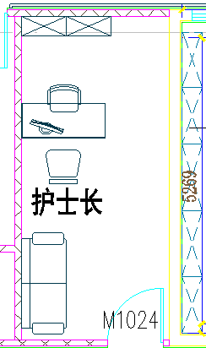 | 茶水柜 |  | 800*400*800 | 1.面材：采用E0级三聚氰胺板，厚度≥25mm，经防潮、防腐、防虫处理； 2.封边：采用PVC同色封边，封边严密、平整、无脱胶、表面无胶渍。 | 组 | 1
4人留观床位2间70平米
37 | 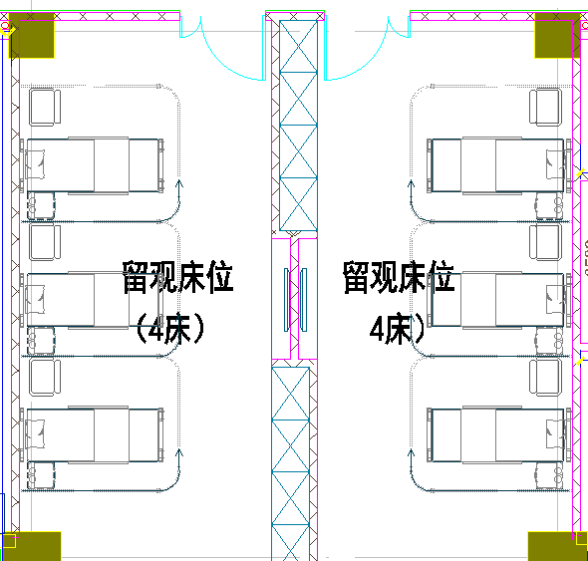 | 衣柜 | 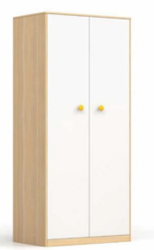 | 3200*600*2200 | 1.面材：采用E0级三聚氰胺板，厚度≥16mm，经防潮、防腐、防虫处理； 2.封边：采用PVC同色封边，封边严密、平整、无脱胶、表面无胶渍。 | 组 | 2
3人病房3间104平米
38 | 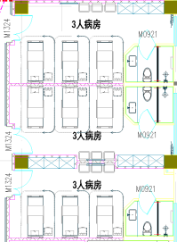 | 衣柜 |  | 2400*600*2200 | 1.面材：采用E0级三聚氰胺板，厚度≥16mm，经防潮、防腐、防虫处理； 2.封边：采用PVC同色封边，封边严密、平整、无脱胶、表面无胶渍。 | 组 | 3
2人病房2间65平米
39 | 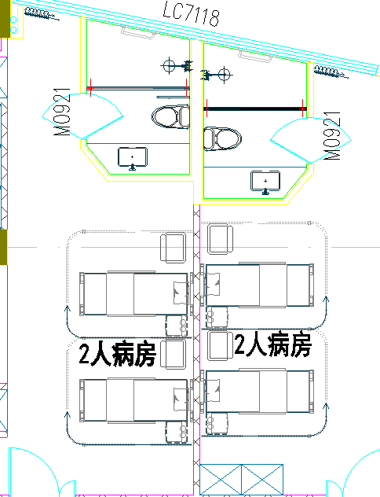 | 衣柜 |  | 1600*600*2200 | 1.面材：采用E0级三聚氰胺板，厚度≥16mm，经防潮、防腐、防虫处理； 2.封边：采用PVC同色封边，封边严密、平整、无脱胶、表面无胶渍。 | 组 | 2
3人病房2间75平米
40 | 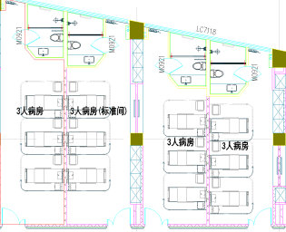 | 衣柜 |  | 2400*600*2200 | 1.面材：采用E0级三聚氰胺板，厚度≥16mm，经防潮、防腐、防虫处理； 2.封边：采用PVC同色封边，封边严密、平整、无脱胶、表面无胶渍。 | 组 | 2
3人病房3间144平米
41 | 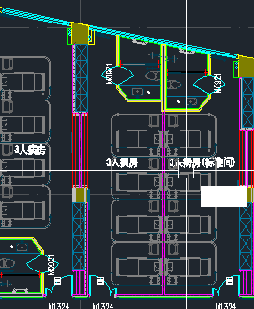 | 衣柜 |  | 3200*600*2200 | 1.面材：采用E0级三聚氰胺板，厚度≥16mm，经防潮、防腐、防虫处理； 2.封边：采用PVC同色封边，封边严密、平整、无脱胶、表面无胶渍。 | 组 | 3
120值班室64平米
42 | 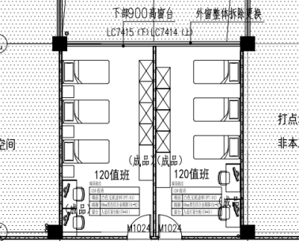 | 床 | 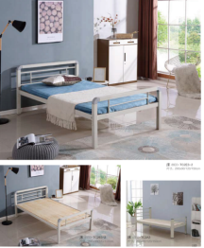 | 2000*1200*450 | 1.床柱（镀锌）：50*106*1.2mm（方管）。采用优质冷轧钢板经特制一次成型线轧制而成，并进行镀锌处理。其立面为中空异形（单面喷涂，管材内外进行镀锌处理，保证了内部同样防止生锈。）管材大圆角设计，R角半径约为5mm，保证安全的同时，持握手感更加舒适； 2.床边（镀锌）：32*82*1.2mm（方管）。采用优质冷轧钢板经特制一次成型线轧制而成，并进行镀锌处理。其立面为中空异形八角管（单面喷涂，管材内外进行镀锌处理，保证了内部同样防止生锈。）管材大圆角设计，R角半径约为5mm，保证安全的同时，持握手感更加舒适； 3.床档（镀锌）：25*25*1.0mm（方管）。采用优质冷轧钢板经特制一次成型线轧制而成，并进行镀锌处理。其立面为中空异形（单面喷涂，管材内外进行镀锌处理，保证了内部同样防止生锈。）管材大圆角设计，R角半径约为5mm，保证安全的同时，持握手感更加舒适； 4.护栏（镀锌）：主管32*32*1.0mm（宝石管），辅管25*25*1.0mm（方管）。采用优质冷轧钢板经特制一次成型线轧制而成，并进行镀锌处理。其立面为中空异形（单面喷涂，管材内外进行镀锌处理，保证了内部同样防止生锈。）管材大圆角设计，R角半径约为5mm，保证安全的同时，持握手感更加舒适； 5.床板：15mm（厚）松木床板，含水率符合地区标准，无虫蛀。进行干燥、防腐、防蛀处理。床板横档为25*25mm松木档，制作牢固可靠（非气钉固定）。床板均进行四面刨光。 | 张 | 6
43 |  | 更衣柜 | 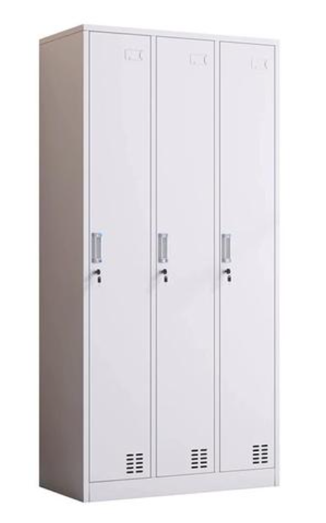 | 900*500*1850 | 1.整体：采用一级冷轧板，厚度≥0.8mm，经过脱脂、水洗、皮膜化成、再水洗等十道防锈前处理，静电粉末喷涂，表面光泽度好，色彩稳定，防锈耐磨，抗打磨能力强； 2.五金件：采用优质五金件； 3.整装结构，边框薄边工艺，采用天地轴结构，门闭合紧密，安装防撞垫，连接处精密度高，焊接点少，无疤痕；接触人体或收藏物品的部件无毛刺、刃口和棱角； 4.结构性能描述：三开门。 | 组 | 4
44 |  | 茶水柜 |  | 800*400*800 | 1.面材：采用E0级三聚氰胺板，厚度≥25mm，经防潮、防腐、防虫处理； 2.封边：采用PVC同色封边，封边严密、平整、无脱胶、表面无胶渍。 | 组 | 2
信息科调度中心125平米
45 | 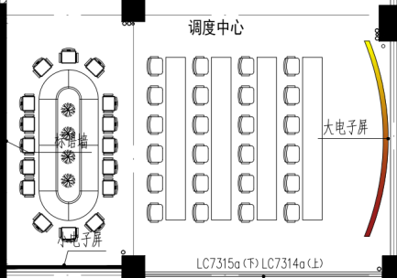 | 弧形会议桌 |  | 3900*1500*750 | 1.面材：采用E0级三聚氰胺板，厚度≥25mm，经防潮、防腐、防虫处理； 2.封边：采用PVC同色封边，封边严密、平整、无脱胶、表面无胶渍； 3.脚架：桌腿、桌架采用一级冷轧钢架。表面静电粉末喷粉，无剥落、裂纹、皱纹。 | 张 | 1
46 |  | 椅子 | 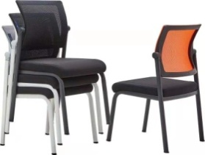 | 500*500*880 | 1.网布：双层网布结构，使得网布性能全面提高，寿命大大提高，表面防水、防污处理； 2.海绵：密度30KG/m³原生海绵坐垫，健康无异味，5公分厚度，保证臀部有足够的下陷深度； 3.曲木板：坐垫曲木板为14mm多层曲木板热压成型； 4.椅脚：2.0mm电镀钢管折弯而成，承重102KG下往复拉力测试。 | 张 | 14
47 |  | 控制桌 | 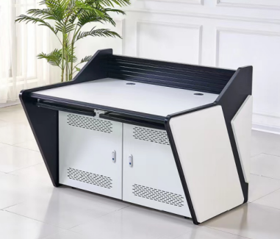 | 1600*900*750 | 1.框架结构：承重梁1.5mm，内部主框架为1.2mm冷轧钢板，前后门1.0mm冷轧钢板，防静电喷塑处理； 2.台面板：环保板，整体厚度为25mm； 3.手枕材料：台面前端采用聚氨酯加模压成型的手枕边，保证手臂工作时的舒适性，具有良好的抗刮，耐磨及耐腐蚀效果，可抗长期连续使用造成的强磨损； 4.后背墙：铝型材，防静电喷塑处理，有用于显示器支架悬挂的凹槽。 | 张 | 12
48 |  | 带桌板椅 | 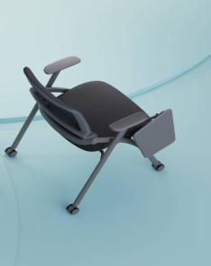 | 520*640*820 | 1.饰面：椅座采用优质棉绒弹力面料，符合GB 18401《国家纺织产品基本安全技术规范》技术规范要求； 2.海绵：优质高密度回弹原生海绵，符合GB/T6343标准要求； 3.胶粘剂：采用水基型胶粘剂，符合国家标准； 4.成型胶合板：四年桉木夹板，高硬度强粘合力，1.5cm厚度。通过甲醛释放量（小气候箱法）质量检测标准，甲醛背景浓度低于0.1PP M释放； 5.椅架：采用19*32异型扁管，壁厚≥1.2mm，采用高精密机械手臂自动焊接，经除油除锈静电220度高温喷塑处理。可附加写字板，椅子全折叠； 6.靠背：采用全新PP+纤维，环保可回收使用无污染，结构受力稳定，椅子全折叠。 | 张 | 24
检验科办公室10平米
49 | 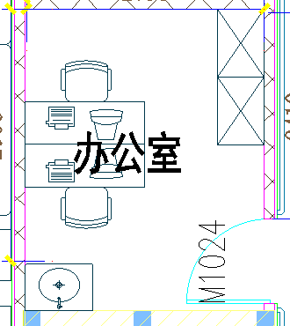 | 办公桌 |  | 1400*700*750 | 1.面材：采用E0级三聚氰胺板，厚度≥25mm，经防潮、防腐、防虫处理； 2.封边：采用PVC同色封边，封边严密、平整、无脱胶、表面无胶渍； 3.脚架：桌腿、桌架采用一级冷轧钢架。表面静电粉末喷粉，无剥落、裂纹、皱纹。 | 张 | 2
50 |  | 办公椅 |  | 585*670*955-1050 | 1.椅背：PP背框，固定背，无后仰功能； 2.椅座：6cm厚低密度定型绵； 3.扶手：PP固定扶手； 4.底盘：蝴蝶底盘，无锁定功能； 5.气杆：行程100mm，沉口50mm，三级气压棒； 6.椅脚：330mm PP塑胶脚； 7.椅轮：φ50/25 PA轮。 | 张 | 2
51 |  | 文件柜 |  | 900*400*1850 | 1.整体：采用一级冷轧板，厚度≥0.8mm，经过脱脂、水洗、皮膜化成、再水洗等十道防锈前处理，静电粉末喷涂，表面光泽度好，色彩稳定，防锈耐磨，抗打磨能力强； 2.五金件：采用优质五金件； 3.整装结构，边框薄边工艺，采用天地轴结构，门闭合紧密，安装防撞垫，连接处精密度高，焊接点少，无疤痕；接触人体或收藏物品的部件无毛刺、刃口和棱角。 | 组 | 3
52 |  | 茶水柜 |  | 800*400*800 | 1.面材：采用E0级三聚氰胺板，厚度≥25mm，经防潮、防腐、防虫处理； 2.封边：采用PVC同色封边，封边严密、平整、无脱胶、表面无胶渍。 | 组 | 1
检验科库房9平米
53 |  | 货架 |  | 1500*600*2000 下层离地200 | 1.整体：电解钢板，经过脱脂、水洗、皮膜化成、再水洗等十道防锈前处理，静电粉末喷涂，表面光泽度好，色彩稳定，防锈耐磨，抗打磨能力强； 2.钢板厚度：立柱≥1.2mm，搁板≥0.8mm，横梁≥1.2mm，经剪、冲、折专门轧制而成，具有良好的机械特性。隔板与立柱之间采用插接式结构，带顶四层加厚隔板，上下高度可调节，最小调节量为50mm，每层隔板的承载≥250kg。 | 组 | 2
检验等候区28平米
54 |  | 组合候诊椅 |  | 1300*630*680+680*565*635（*2）+680*640*680+680*565*420 | 1.海绵：采用发泡高密度高回弹优质海绵，软硬适中，回弹性能好，不易变形； 2.内架：采用优质松木和桉木实木框架，木材四面刨光，经防虫、防蛀处理，含水率8%-12%； 3.木皮：水曲柳木皮贴面，木皮厚度≥0.3mm，木纹纹路自然清晰； 4.柜体：采用2cm优质实木多层板，经过防虫、防腐等化学处理，持久不变形，含水率≤6%，自带安全优质USB有线充电器； 5.脚：采用白蜡木，尺寸5cm直径，木材干燥应8-12%的含水量，无腐裂修补现象，表面洁净无污染； 6.油漆：环保油漆，光亮平整，油漆无颗粒、气泡； 7.面料：采用优质西皮，触感舒服、耐摩擦。 | 套 | 1
55 |  | 检验吧台椅 |  | 575*540*865 | 1.椅身：全新PP料，符合国家环保要求。厚度8mm，两部分组成（椅座、椅背），净重2.85kg，具有拆卸功能； 2.椅座：座宽440mm，座深445mm，顶腰高度190mm，顶腰和包覆性明显，提高整椅的舒适度，配pp扶手； 3.椅背：椅背是独立拆卸式靠背，重0.45KG，靠背整高420mm，靠背宽度400mm，包覆性明显，提高整椅的舒适度； 4.优质钢架，前脚架22mm*1.5mm厚，后脚架20*35扁管，壁厚1.5mm；烤漆脚架，表面经酸洗、磷化等防锈处理，流水线静电喷涂，具有耐磨，防腐，抗老化等性能。特质PP扶手面，扶手宽620.特制脚套，全新尼龙料制作，抗磨损性强； 5.整椅可以堆叠。 | 张 | 3
临检、微生物、生化区88平米
56 |  | 电脑桌 |  | 1400*700*750 | 1.面材：采用E0级三聚氰胺板，厚度≥25mm，经防潮、防腐、防虫处理； 2.封边：采用PVC同色封边，封边严密、平整、无脱胶、表面无胶渍。 | 张 | 2
57 |  | 办公椅 |  | 600*520*810 | 1.靠背采用白色全新料加纤框架，透气网布，可活动逍遥； 2.座包一体成型定型海绵，永不变形，高级耐磨弹力绒布座饰面； 3.架子1.5厚度的A3钢材喷灰四脚架。 | 张 | 3
58 |  | 实验凳 |  | 凳面：325mm 升降高度：450-650mm | 1.凳面采用5mm厚PP工程塑料注塑成型； 2.支撑柱采用直径58mm圆钢管； 3.椅面托盘为165*165*2mm钢板，采用全周满焊焊接，用四颗直径10mm的六角螺丝连接凳面，结构牢固，长期使用也不会出现摇晃松散现象； 4.五星脚最大外径458mm，壁厚2mm，采用铝压铸一次成型，表面经过防腐氧化处理和纯环氧树脂塑粉高温固化处理，具有较强的耐蚀性及承重性，凳面颜色可选。 | 张 | 6
检验科值班室8平米
59 |  | 双人床+床垫 |  | 2000*900*1800 | 1.尺寸：L2000*D900*H1800mm； 2.床柱（镀锌）：50*106*1.2mm（方管）。采用优质冷轧钢板经特制一次成型线轧制而成，并进行镀锌处理。其立面为中空异形（单面喷涂，管材内外进行镀锌处理，保证了内部同样防止生锈。）管材大圆角设计，R角半径约为5mm，保证安全的同时，持握手感更加舒适； 3.床边（镀锌）：32*82*1.2mm（方管）。采用优质冷轧钢板经特制一次成型线轧制而成，并且进行镀锌处理。其立面为中空异形八角管（单面喷涂，管材内外进行镀锌处理，保证了内部同样防止生锈。）管材大圆角设计，R角半径约为5mm，保证安全的同时，持握手感更加舒适； 4.床档（镀锌）：25*25*1.0mm（方管）。采用优质冷轧钢板经特制一次成型线轧制而成，并且进行镀锌处理。其立面为中空异形（单面喷涂，管材内外进行镀锌处理，保证了内部同样防止生锈。）管材大圆角设计，R角半径约为5mm，保证安全的同时，持握手感更加舒适； 5.护栏（镀锌）：主管32*32*1.0mm（宝石管），辅管25*25*1.0mm（方管）。采用优质冷轧钢板经特制一次成型线轧制而成，并进行镀锌处理。其立面为中空异形（单面喷涂，管材内外进行镀锌处理，保证了内部同样防止生锈。）管材大圆角设计，R角半径约为5mm，保证安全的同时，持握手感更加舒适； 6.床板：15mm（厚）松木床板，含水率符合地区标准，无虫蛀。进行干燥、防腐、防蛀处理。床板横档为25*25mm松木档，制作牢固可靠（非气钉固定）。床板均进行四面刨光； 7.爬梯：支撑采用25*25*1.0mm钢管，踏步板采用500mm宽钢制防滑板（4层）； 8.顶端防护：各管材暴露端头采用PVC塑料封包并用胶水固定，防止端口割伤人员； 10.结构连接：整张床连接部份采用挂件连接，不采用螺丝连接，每张床可承重≥500kg； 11.焊接点：铁床部件焊接全部采用二氧化碳保护焊接，铁板表面经除油、去锈、磷化静电喷粉高温固化而成。 | 张 | 1
60 |  | 茶水柜 |  | 800*400*800 | 1.面材：采用E0级三聚氰胺板，厚度≥25mm，经防潮、防腐、防虫处理； 2.封边：采用PVC同色封边，封边严密、平整、无脱胶、表面无胶渍。 | 组 | 1
61 |  | 更衣柜 |  | 900*500*1850 | 1.整体：采用一级冷轧板，厚度≥0.8mm，经过脱脂、水洗、皮膜化成、再水洗等十道防锈前处理，静电粉末喷涂，表面光泽度好，色彩稳定，防锈耐磨，抗打磨能力强； 2.五金件：采用优质五金件； 3.整装结构，边框薄边工艺，采用天地轴结构，门闭合紧密，安装防撞垫，连接处精密度高，焊接点少，无疤痕；接触人体或收藏物品的部件无毛刺、刃口和棱角； 3.结构性能描述：三开门。 | 组 | 1
B超诊室2间40平米
62 |  | 定制办公桌 |  | 800*700*750 | 1.面材：采用E0级三聚氰胺板，厚度≥25mm，经防潮、防腐、防虫处理； 2.封边：采用PVC同色封边，封边严密、平整、无脱胶、表面无胶渍。 | 张 | 2
63 |  | 办公椅 |  | 585*670*955-1050 | 1.椅背：PP背框，固定背，无后仰功能； 2.椅座：6cm厚低密度定型绵； 3.扶手：PP固定扶手； 4.底盘：蝴蝶底盘，无锁定功能； 5.气杆：行程100mm，沉口50mm，三级气压棒； 6.椅脚：330mm PP塑胶脚； 7.椅轮：φ50/25 PA轮。 | 张 | 2
64 |  | 操作椅 |  | 565*470*795 坐凳升降：455-640mm | 椅身PP材质一次成型，经久耐用环保易清洁，五星脚带静音刹车轮。 | 张 | 2
65 |  | 更衣柜 |  | 900*500*1850 | 1.整体：采用一级冷轧板，厚度≥0.8mm，经过脱脂、水洗、皮膜化成、再水洗等十道防锈前处理，静电粉末喷涂，表面光泽度好，色彩稳定，防锈耐磨，抗打磨能力强； 2.五金件：采用优质五金件； 3.整装结构，边框薄边工艺，采用天地轴结构，门闭合紧密，安装防撞垫，连接处精密度高，焊接点少，无疤痕；接触人体或收藏物品的部件无毛刺、刃口和棱角； 4.结构性能描述：三开门。 | 组 | 6
66 |  | 文件柜 |  | 970*500*1850 | 1.整体：采用一级冷轧板，厚度≥0.8mm，经过脱脂、水洗、皮膜化成、再水洗等十道防锈前处理，静电粉末喷涂，表面光泽度好，色彩稳定，防锈耐磨，抗打磨能力强； 2.五金件：采用优质五金件； 3.整装结构，边框薄边工艺，采用天地轴结构，门闭合紧密，安装防撞垫，连接处精密度高，焊接点少，无疤痕；接触人体或收藏物品的部件无毛刺、刃口和棱角； 4.结构性能描述：左上下对开门，有更衣柜。 | 组 | 2
B超值班6平米
67 |  | 双人床+床垫 |  | 2000*900*1800 | 1.尺寸：L2000*D900*H1800mm； 2.床柱（镀锌）：50*106*1.2mm（方管）。采用优质冷轧钢板经特制一次成型线轧制而成，并进行镀锌处理。其立面为中空异形（单面喷涂，管材内外进行镀锌处理，保证了内部同样防止生锈。）管材大圆角设计，R角半径约为5mm，保证安全的同时，持握手感更加舒适； 3.床边（镀锌）：32*82*1.2mm（方管）。采用优质冷轧钢板经特制一次成型线轧制而成，并进行镀锌处理。其立面为中空异形八角管（单面喷涂，管材内外进行镀锌处理，保证了内部同样防止生锈。）管材大圆角设计，R角半径约为5mm，保证安全的同时，持握手感更加舒适； 4.床档（镀锌）：25*25*1.0mm（方管）。采用优质冷轧钢板经特制一次成型线轧制而成，并进行镀锌处理。其立面为中空异形（单面喷涂，管材内外进行镀锌处理，保证了内部同样防止生锈。）管材大圆角设计，R角半径约为5mm，保证安全的同时，持握手感更加舒适； 5.护栏（镀锌）：主管32*32*1.0mm（宝石管），辅管25*25*1.0mm（方管）。采用优质冷轧钢板经特制一次成型线轧制而成，并进行镀锌处理。其立面为中空异形（单面喷涂，管材内外进行镀锌处理，保证了内部同样防止生锈。）管材大圆角设计，R角半径约为5mm，保证安全的同时，持握手感更加舒适； 6.床板：15mm（厚）松木床板，含水率符合地区标准，无虫蛀。进行干燥、防腐、防蛀处理。床板横档为25*25mm松木档，制作牢固可靠（非气钉固定）。床板均进行四面刨光； 7.爬梯：支撑采用25*25*1.0mm钢管，踏步板采用500mm宽钢制防滑板（4层）； 8.顶端防护：各管材暴露端头采用PVC塑料封包并用胶水固定，防止端口割伤人员； 9.结构连接：整张床连接部份采用挂件连接，不采用螺丝连接，每张床可承重≥500kg； 10.焊接点：铁床部件焊接全部采用二氧化碳保护焊接，铁板表面经除油，去锈，磷化静电喷粉高温固化而成。 | 张 | 1
68 |  | 更衣柜 |  | 900*500*1850 | 1.整体：采用一级冷轧板，厚度≥0.8mm，经过脱脂、水洗、皮膜化成、再水洗等十道防锈前处理，静电粉末喷涂，表面光泽度好，色彩稳定，防锈耐磨，抗打磨能力强； 2.五金件：采用优质五金件； 3.整装结构，边框薄边工艺，采用天地轴结构，门闭合紧密，安装防撞垫，连接处精密度高，焊接点少，无疤痕；接触人体或收藏物品的部件无毛刺、刃口和棱角； 4.结构性能描述：三开门。 | 组 | 1
69 |  | 茶水柜 |  | 800*400*800 | 1.面材：采用E0级三聚氰胺板，厚度≥25mm，经防潮、防腐、防虫处理； 2.封边：采用PVC同色封边，封边严密、平整、无脱胶、表面无胶渍。 | 组 | 1
财务挂号收费窗口16平米
70 |  | 办公桌 |  | 1400*700*750 | 1.面材：采用E0级三聚氰胺板，厚度≥25mm，经防潮、防腐、防虫处理； 2.封边：采用PVC同色封边，封边严密、平整、无脱胶、表面无胶渍。 | 张 | 3
71 |  | 办公椅 |  | 585*670*955-1050 | 1.椅背：PP背框，固定背，无后仰功能； 2.椅座：6cm厚低密度定型绵； 3.扶手：PP固定扶手； 4.底盘：蝴蝶底盘，无锁定功能； 5.气杆：行程100mm，沉口50mm，三级气压棒； 6.椅脚：330mm PP塑胶脚； 7.椅轮：φ50/25 PA轮。 | 张 | 3
财务值班4平米
72 |  | 双人床+床垫 |  | 2000*900*1800 | 1.尺寸：L2000*D900*H1800mm； 2.床柱（镀锌）：50*106*1.2mm（方管）。采用优质冷轧钢板经特制一次成型线轧制而成，并进行镀锌处理。其立面为中空异形（单面喷涂，管材内外进行镀锌处理，保证了内部同样防止生锈。）管材大圆角设计，R角半径约为5mm，保证安全的同时，持握手感更加舒适； 3.床边（镀锌）：32*82*1.2mm（方管）。采用优质冷轧钢板经特制一次成型线轧制而成，并进行镀锌处理。其立面为中空异形八角管（单面喷涂，管材内外进行镀锌处理，保证了内部同样防止生锈。）管材大圆角设计，R角半径约为5mm，保证安全的同时，持握手感更加舒适； 4.床档（镀锌）：25*25*1.0mm（方管）。采用优质冷轧钢板经特制一次成型线轧制而成，并进行镀锌处理。其立面为中空异形（单面喷涂，管材内外进行镀锌处理，保证了内部同样防止生锈。）管材大圆角设计，R角半径约为5mm，保证安全的同时，持握手感更加舒适； 5.护栏（镀锌）：主管32*32*1.0mm（宝石管），辅管25*25*1.0mm（方管）。采用优质冷轧钢板经特制一次成型线轧制而成，并进行镀锌处理。其立面为中空异形（单面喷涂，管材内外进行镀锌处理，保证了内部同样防止生锈。）管材大圆角设计，R角半径约为5mm，保证安全的同时，持握手感更加舒适； 6.床板：15mm（厚）松木床板，含水率符合地区标准，无虫蛀。进行干燥、防腐、防蛀处理。床板横档为25*25mm松木档，制作牢固可靠（非气钉固定），床板均进行四面刨光； 7.爬梯：支撑采用25*25*1.0mm钢管。踏步板采用500mm宽钢制防滑板（4层）； 8.顶端防护：各管材暴露端头采用PVC塑料封包并用胶水固定，防止端口割伤人员； 9.结构连接：整张床连接部份采用挂件连接，不采用螺丝连接，每张床可承重≥500kg； 10.焊接点：铁床部件焊接全部采用二氧化碳保护焊接，铁板表面经除油，去锈，磷化静电喷粉高温固化而成。 | 张 | 1
73 |  | 更衣柜 |  | 900*500*1850 | 1.整体：采用一级冷轧板，厚度≥0.8mm，经过脱脂、水洗、皮膜化成、再水洗等十道防锈前处理，静电粉末喷涂，表面光泽度好，色彩稳定，防锈耐磨，抗打磨能力强； 2.五金件：采用优质五金件； 3.整装结构，边框薄边工艺，采用天地轴结构，门闭合紧密，安装防撞垫，连接处精密度高，焊接点少，无疤痕；接触人体或收藏物品的部件无毛刺、刃口和棱角； 4.结构性能描述：三开门。 | 组 | 1
74 |  | 茶水柜 |  | 800*400*800 | 1.面材：采用E0级三聚氰胺板，厚度≥25mm，经防潮、防腐、防虫处理； 2.封边：采用PVC同色封边，封边严密、平整、无脱胶、表面无胶渍。 | 组 | 1
医学救援中心三层、四层物资需求
医生办3间93平米
75 |  | 办公桌 |  | 1400*700*750 | 1.面材：采用E0级三聚氰胺板，厚度≥25mm，经防潮、防腐、防虫处理； 2.封边：采用PVC同色封边，封边严密、平整、无脱胶、表面无胶渍； 3.脚架：桌腿、桌架采用一级冷轧钢架。表面静电粉末喷粉，无剥落、裂纹、皱纹。 | 张 | 28
76 |  | 办公椅 |  | 585*670*955-1050 | 1.椅背：PP背框，固定背，无后仰功能； 2.椅座：6cm厚低密度定型绵； 3.扶手：PP固定扶手； 4.底盘：蝴蝶底盘，无锁定功能； 5.气杆：行程100mm，沉口50mm，三级气压棒； 6.椅脚：330mm PP塑胶脚； 7.椅轮：φ50/25 PA轮。 | 张 | 28
77 |  | 吊柜1 |  | （7400+5600）*400*600 按实地尺寸 | 1.面材：采用E0级三聚氰胺板，厚度≥16mm，经防潮、防腐、防虫处理； 2.封边：采用PVC同色封边，封边严密、平整、无脱胶、表面无胶渍。 | 组 | 1
78 |  | 吊柜2 |  | （4600+3200）*400*600 按实地尺寸 | 1.面材：采用E0级三聚氰胺板，厚度≥16mm，经防潮、防腐、防虫处理； 2.封边：采用PVC同色封边，封边严密、平整、无脱胶、表面无胶渍。 | 组 | 1
79 |  | 吊柜3 |  | （6800+4200）*400*600 按实地尺寸 | 1.面材：采用E0级三聚氰胺板，厚度≥16mm，经防潮、防腐、防虫处理； 2.封边：采用PVC同色封边，封边严密、平整、无脱胶、表面无胶渍。 | 组 | 1
80 |  | 方凳 |  | 340*240*430 | 1.基材：选用优质多层板，达到国标E0级标准，防火、防潮、耐 磨、耐酸碱、耐烫、耐污染； 2.面材：用优质的耐磨、耐划痕、耐酸碱、耐水、耐烫、耐化学污染、不易磨花的三聚氰胺浸渍胶膜木纹饰面板，甲醛释放量符合E0级标准； 3.封边：采用激活封边机封边，无胶工艺，封边严密、平整、无脱胶、表面无胶渍，较普通封边防水性能更好； 4.五金配件：采用优质五金。 | 把 | 20
示教室、休闲区153平米
81 |  | 会议桌 |  | 4800*1200*750 | 1.面材：采用E0级三聚氰胺板，厚度≥25mm，经防潮、防腐、防虫处理； 2.封边：采用PVC同色封边，封边严密、平整、无脱胶、表面无胶渍； 3.脚架：桌腿、桌架采用一级冷轧钢架。表面静电粉末喷粉，无剥落、裂纹、皱纹。 | 张 | 5
...

